450g2 i3
견 적 서

강원지역사업평가원 |  | 귀하
전화 :
팩스 :
담당 :

아래와 같이 견적합니다.

견 적 합 계 : | ₩1,100,000
견 적 일 자 : | 2015-04-22 14:27:54
결 재 조 건 :

품 명 | 규 격 | 수 량 | 단 가 | 금 액 | 세 액 | 합 계 액
 |  |  |  | - | - | -
노트북 | HP 450 G2 i3 | 1 | 1,000,000 | 1,000,000 | 100,000 | 1,100,000
 |  |  |  | - | - | -
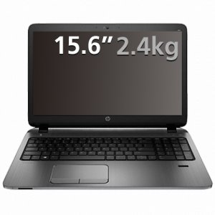
 | 인텔 i3-5010U 2.1GHz |  |  | - | - | -
 | 8GB DDR3L Memory (max 16GB) |  |  | - | - | -
 | 128GB SSD / 1TB HDD |  |  | - | - | -
 | DVD Super Multi
 | AMD Radeon R5 M255 + intel HD Graphics 4400 |  |  |  | - | -
 | 무게 2.4Kg |  |  |  | - | -
 | 15.6인치 1920 x 1080 Full HD 해상도 |  |  |  | - | -
 | Windows 7 Pro 64bit |  |  |  | - | -
 | SD 카드 슬롯 내장 |  |  |  | - | -
 | USB 포트 4개 |  |  |  | - | -
 | 외부 모니터 2개 동시 출력 가능 |  |  | - | - | -
 | 숫자 키패드 포함 |  |  | - | - | -
 |  |  |  |  | - | -
 |  |  |  | - | - | -
 |  |  |  |  | - | -
 |  |  |  |  | - | -
 |  |  |  |  | - | -
 |  |  |  |  | - | -
 |  |  |  |  | - | -
 |  |  |  |  | - | -
 |  |  |  |  | - | -
 |  |  |  |  | - | -
 |  |  |  |  | - | -
 |  |  |  |  | - | -
 |  |  |  |  | - | -
 |  |  |  |  | - | -
* 결제계좌 : 신한 110-138-600484 씨-넷 |  |  | 합 계 | 합 계 | 100,000 | 1,100,000
* 견적담당 : | 조규장(010-2910-7760)
* REMARK

440g2 i3
견 적 서

강원지역사업평가원 |  | 귀하
전화 :
팩스 :
담당 :

아래와 같이 견적합니다.

견 적 합 계 : | ₩1,100,000
견 적 일 자 : | 2015-04-22 14:27:54
결 재 조 건 :

품 명 | 규 격 | 수 량 | 단 가 | 금 액 | 세 액 | 합 계 액
 |  |  |  | - | - | -
노트북 | HP 440 G2 | 1 | 1,000,000 | 1,000,000 | 100,000 | 1,100,000
 |  |  |  | - | - | -
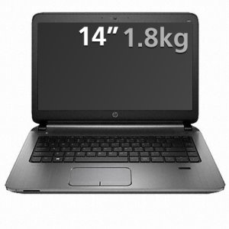
 | 인텔 i3-5010U 2.1GHz |  |  | - | - | -
 | 8GB DDR3L Memory (max 16GB) |  |  | - | - | -
 | 128GB SSD / 1TB HDD |  |  | - | - | -
 | DVD Super Multi
 | AMD Radeon R5 M255 + intel HD Graphics 4400 |  |  |  | - | -
 | 무게 1.8Kg (시디롬 제외시) |  |  |  | - | -
 | 14인치 1600 x 900 HD 해상도 |  |  |  | - | -
 | Windows 7 Pro 64bit |  |  |  | - | -
 | SD 카드 슬롯 내장 |  |  |  | - | -
 | USB 포트 4개 |  |  |  | - | -
 | 외부 모니터 2개 동시 출력 가능 |  |  | - | - | -
 |  |  |  | - | - | -
 |  |  |  |  | - | -
 |  |  |  | - | - | -
 |  |  |  |  | - | -
 |  |  |  |  | - | -
 |  |  |  |  | - | -
 |  |  |  |  | - | -
 |  |  |  |  | - | -
 |  |  |  |  | - | -
 |  |  |  |  | - | -
 |  |  |  |  | - | -
 |  |  |  |  | - | -
 |  |  |  |  | - | -
 |  |  |  |  | - | -
 |  |  |  |  | - | -
* 결제계좌 : 신한 110-138-600484 씨-넷 |  |  | 합 계 | 합 계 | 100,000 | 1,100,000
* 견적담당 : | 조규장(010-2910-7760)
* REMARK

envy
견 적 서

강원지역사업평가원 |  | 귀하
전화 :
팩스 :
담당 :

아래와 같이 견적합니다.

견 적 합 계 : | ₩1,320,000
견 적 일 자 : | 2014-11-03
결 재 조 건 :

품 명 | 규 격 | 수 량 | 단 가 | 금 액 | 세 액 | 합 계 액
 |  |  |  | - | - | -
노트북 | hp envy13-3007tu | 1 | 1,200,000 | 1,200,000 | 120,000 | 1,320,000
 |  |  |  | - | - | -
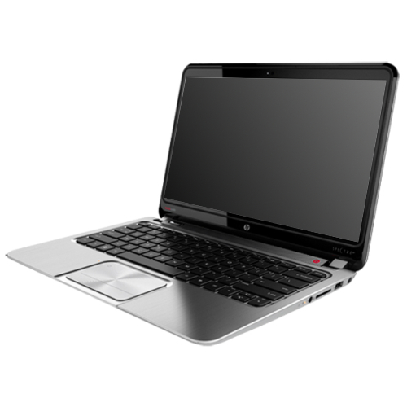
 | 인텔 i5-4200U 1.6GHz (up to 2.6GHz) |  |  | - | - | -
 | 4GB DDR3L Memory (upgrade 불가) |  |  | - | - | -
 | 128GB SSD (256GB 업그레이드 가능) |  |  | - | - | -
 | intel HD 4400
 | 무게 1.48Kg |  |  |  | - | -
 | 13.3인치 1920 x 1080 Full HD 해상도 |  |  |  | - | -
 | 10점 풀 터치 스크린 |  |  |  | - | -
 | Windows 8.1 64bit |  |  |  | - | -
 | SD 카드 슬롯 내장 |  |  |  | - | -
 |  |  |  |  | - | -
 |  |  |  |  | - | -
 |  |  |  |  | - | -
 |  |  |  |  | - | -
 |  |  |  |  | - | -
 |  |  |  |  | - | -
 |  |  |  |  | - | -
 |  |  |  |  | - | -
 |  |  |  |  | - | -
 |  |  |  |  | - | -
 |  |  |  |  | - | -
 |  |  |  |  | - | -
 |  |  |  |  | - | -
 |  |  |  |  | - | -
 |  |  |  |  | - | -
 |  |  |  |  | - | -
 |  |  |  |  | - | -
* 결제계좌 : 신한 110-138-600484 씨-넷 |  |  | 합 계 |  | 120,000 | 1,320,000
* 견적담당 : | 조규장(010-2910-7760)
* REMARK

